MAPA
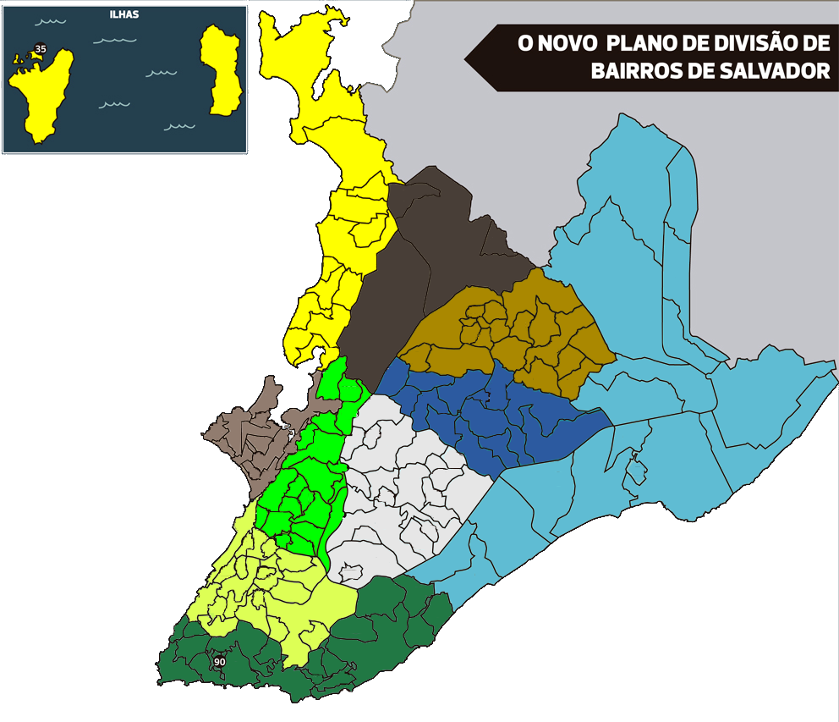

35

36

34

23

LEGENDA DSIP
CLF
CFM
CSD
TODAS
CLF/CFM
CLF/CSD
CSD/CFM
SALVAMAR
SALVAMAR/CLF(PRAIAS)
PENDENTE
EM ORDENAMENTO
ORDENADO
24

161
27

160
32
45

51
50
48

60
71
150
61

73

77
111
75
159
78
79
65
66
112
66
114
83
133
67
121
139
64
65
1
123
68
67
69
6
20
141
68
70
17
8
15
102
70
11
13
14
101
104
105
92
90
93
100
88
89
96
98
94
99

